关系图
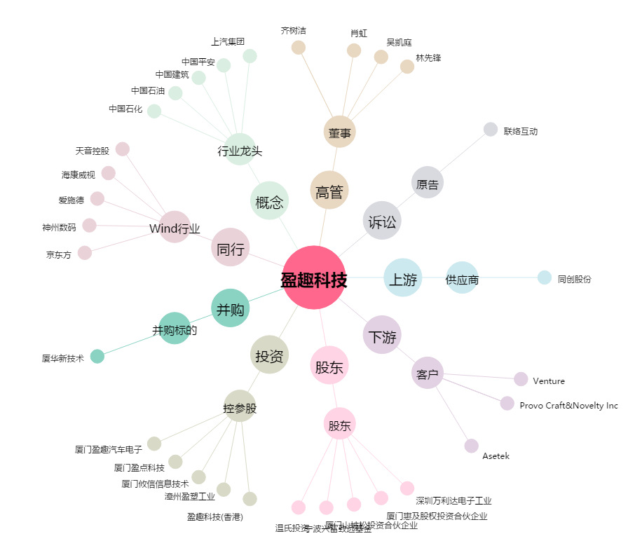
盈趣科技[002925.SZ] - 关系概览图

